2026-02-19
規制番号 名称 |  |  |  |  | 02-0080 |  | 中央桟橋(北) |  |  |  | (UD-TTR) |  | 運 用 開始日時 |  | 2026-02-19 |  |  |  | 製造番号 |  | K0000001
 |  |  |  |  |  |  |  |  |  |  |  |  |  |  |  |  |  |  | 製造年月 |  | 2026-01-01
管制番号 名称 |  |  |  |  | 20080 |  | 中央桟橋(北) |  |  |  | 1012号「版6」 |  |  |  | 0:27:00 |  |  | ～
 |  |  |  |  |  |  |  |  |  |  |  |  |  |  |  |  |  |  | メーカー |  | 日本信号 |  |  | Int№： | 840
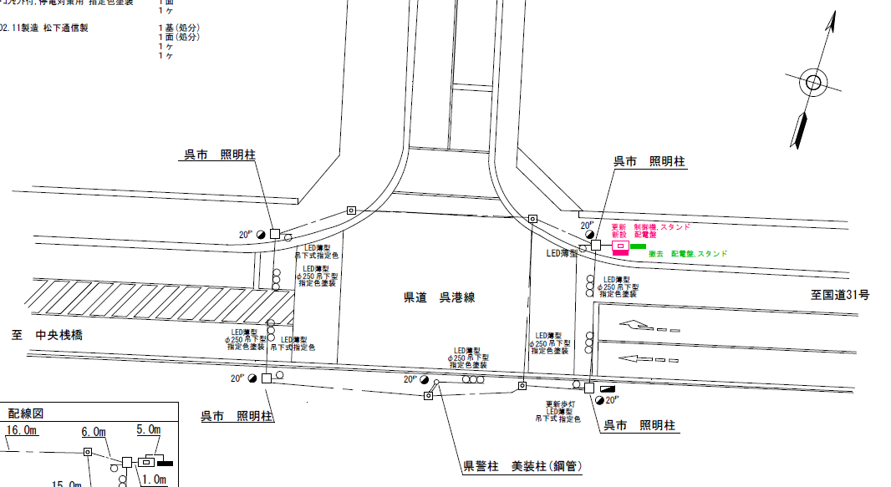
設計

28.7m
21.8m

ステータス機能
S3:閃光
 |  |  |  |  |  |  |  |  |  |  |  |  |  |  |  |  |  |  |  |  |  |  |  | 40 | 11.111111111 | 28.7 | 2.6
 |  |  |  |  |  |  |  |  |  |  |  |  |  |  |  |  |  |  |  |  |  |  |  | 40 | 11.111111111 | 21.8 | 2.0
ステップ番号 |  |  |  | 1 | 2 | 3 | 4 | 5 | 6 | 7 | 8 | 9 | 10 | 11 | 12 | 13 | 14 | 15 | 16 | 17 | 18 | 19 | 20
ステップ名称 |  |  |  | 1PG | 1PW | 1 G | 1 Y | 1 R | 2PG | 2PW | 2 G | 2 Y | 2 R
流 動 図
（ ）
8.2m
11.9m
12.3m
EC6680K+34001151
EC6680K-6229
PD1219A V4.03
（ １Ｐ ） |  | [ 1P ]
１ |  | [ 1V ]
２Ｐ |  | [ 2P ]
２ |  | [ 2V ]

ＰＵ |  |  |  | 109 |  |  |  |  | 109
ＰＬ | ( | 49秒 | ) | 10 | 5 | 2 | 3 | 3 | 13 | 5 | 2 | 3 | 3 |  |  |  |  |  |  |  |  |  |  | 70 | 59
保安秒時 | ( | 140秒 | ) | 71 | 5 | 2 | 3 | 3 | 43 | 5 | 2 | 3 | 3 |  |  |  |  |  |  |  |  |  |  | 140 | 120
最長時間（秒） |  |  |  | 110 | 110 | 110 | 10 | 10 | 110 | 110 | 110 | 10 | 10
最短時間（秒） |  |  |  | 6 | 0.95 | 0.95 | 0.95 | 0.95 | 6 | 0.95 | 0.95 | 0.95 | 0.95
ＡＢ連動出力

250080
規制番号 名称 |  |  |  |  | 2-0080 |  | 中央桟橋(北) |  |  |  |  |  | 運 用 |  | H.14年12月 3日 |  |  |  | 製造番号 |  | 2K1422
管制番号 名称 |  |  |  |  | 250080 |  | 中央桟橋(北) |  |  |  | （Ⅱ型） |  | 開始日時 |  | 11:12:00 |  |  | ～ | 製造年月 |  | 平成14年11月

40km/h

至 中央桟橋
40km/h
至 昭和橋西詰
 |  |  |  |  | 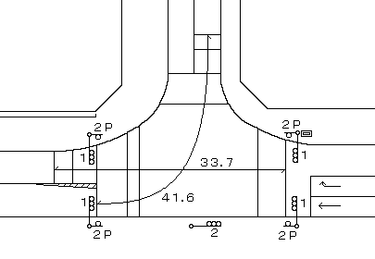

ステータス機能
S3:閃光
その他
シリアル／パス端子
指定色：S24-358・S80筐体使用

ステップ番号 |  |  |  | 1 | 2 | 3 | 4 | 5 | 6 | 7 | 8 | 9 | 10 | 11 | 12 | 13 | 14 | 15 | 16 | 17 | 18 | 19 | 20
ステップ名称 |  |  |  | 1PG | 1PW | 1 G | 1 Y | 1 R | 2PG | 2PW | 2 G | 2 Y | 2 R
流 動 図
（ ）
8.6m
12.2m
（ １Ｐ ） |  | [ 1P ]
１ |  | [ 1V ]
２Ｐ |  | [ 2P ]
２ |  | [ 2V ]

最終指定 |  |  |  |  |  |  |  | ○ |  |  |  |  | ○ | スプリット数： |  | 2
可変指定 |  |  |  | ○ |  |  |  |  | ○
保安秒時 | ( | 80秒 | ) | 27 | 5 | 2 | 3 | 3 | 27 | 5 | 2 | 3 | 3
最長時間（秒） |  |  |  | 110 | 110 | 110 | 10 | 10 | 110 | 110 | 110 | 10 | 10
最短時間（秒） |  |  |  | 6 | 0.95 | 0.95 | 0.95 | 0.95 | 6 | 0.95 | 0.95 | 0.95 | 0.95
ＡＢ連動出力 |  |  |  | A | B | B | B | B | B | A | A | A | A

